INF_INICIAL
SISTEMA NACIONAL DE SALUD
NOTIFICACION DE BROTE

 | I. IDENTIFICACIÓN DE LA UNIDAD

 | UNIDAD NOTIFICANTE: |  |  |  | UNIDAD DE SALUD TEZOQUIPA |  |  |  |  |  |  |  | CLAVE DE LA UNIDAD: |  |  |  | HGIMB004696 |  |  |  |  |  |  | LOCALIDAD: |  |  | TEZOQUIPA

 | MUNICIPIO: | ATITALAQUIA |  |  |  |  |  |  | JURISDICCIÓN O EQUIVALENTE: |  |  |  |  |  | I TULA DE ALLENDE |  |  |  |  |  |  |  |  | ENTIDAD O DELEGACIÓN: |  |  |  |  | HIDALGO

 | INSTITUCIÓN: | IMSS

 | II. ANTECEDENTES |  |  |  |  |  |  |  |  |  |  |  |  |  |  |  |  |  |  | INF_INICIAL |  |  |  |  |  |  |  | 22 | 1 |  | 2025
 |  |  |  |  |  |  |  |  |  |  |  |  |  |  |  |  |  |  |  |  |  |  |  |  |  |  |  | DIA | MES |  | AÑO
 | DX. PROBABLE: |  | COXSACKIE (SÍNDROME DE MANOS, PIE Y BOCA) |  |  |  |  |  |  |  |  |  |  |  |  |  |  | DX. FINAL: |  | COXSACKIE (SÍNDROME DE MANOS, PIE Y BOCA)

 | FECHA DE NOTIFICACIÓN |  |  |  |  |  | 22 | 1 |  | 2025 |  |  |  |  | FECHA DE INICIO DEL BROTE |  |  |  |  |  |  |  | 17 |  | 1 | 2025
 |  |  |  |  |  |  | DIA | MES |  | AÑO |  |  |  |  |  |  |  |  |  |  |  |  | DIA |  | MES | AÑO

 | CASOS PROBABLES |  |  | 4 |  |  | CASOS CONFIRMADOS |  |  |  |  | 4 |  | DEFUNCIONES |  |  |  | 0 |  |  | HOSPITALIZADOS |  |  |  |  | 0

 | III. DISTRIBUCION POR PERSONA

 | LLENE LOS ESPACIOS COMO SE INDICA
 | GRUPO DE EDAD | NUMERO DE CASOS |  |  |  |  |  |  |  |  |  |  | NUMERO DE DEFUNCIONES |  |  |  |  |  |  |  |  |  | POBLACIÓN EXPUESTA
 |  | MASCULINO (A) |  |  |  | FEMENINO (B) |  |  |  | TOTAL ( C ) |  |  | MASCULINO (D) |  |  | FEMENINO (E) |  |  | TOTAL (F) |  |  |  | MASCULINO(G) |  |  |  | FEMENINO (H) |  |  |  | TOTAL (I)
0 | <1 | 0 |  |  |  | 0 |  |  |  | 0 |  |  | 0 |  |  | 0 |  |  | 0 |  |  |  | 0 |  |  |  | 0 |  |  |  | 0
 | 1 - 4 | 3 |  |  |  | 1 |  |  |  | 4 |  |  | 0 |  |  | 0 |  |  | 0 |  |  |  | 5 |  |  |  | 2 |  |  |  | 7
 | 5 - 14 | 0 |  |  |  | 0 |  |  |  | 0 |  |  | 0 |  |  | 0 |  |  | 0 |  |  |  | 0 |  |  |  | 1 |  |  |  | 1
 | 15 - 24 | 0 |  |  |  | 0 |  |  |  | 0 |  |  | 0 |  |  | 0 |  |  | 0 |  |  |  | 1 |  |  |  | 2 |  |  |  | 3
 | 25 - 44 | 0 |  |  |  | 0 |  |  |  | 0 |  |  | 0 |  |  | 0 |  |  | 0 |  |  |  | 4 |  |  |  | 2 |  |  |  | 6
 | 45 - 64 | 0 |  |  |  | 0 |  |  |  | 0 |  |  | 0 |  |  | 0 |  |  | 0 |  |  |  | 1 |  |  |  | 2 |  |  |  | 3
 | 65 Y MAS | 0 |  |  |  | 0 |  |  |  | 0 |  |  | 0 |  |  | 0 |  |  | 0 |  |  |  | 0 |  |  |  | 0 |  |  |  | 0
17 | IGNORADOS | 0 |  |  |  | 0 |  |  |  | 0 |  |  | 0 |  |  | 0 |  |  | 0 |  |  |  | 0 |  |  |  | 0 |  |  |  | 0
 | T O T A L | 3 |  |  |  | 1 |  |  |  | 4 |  |  | 0 |  |  | 0 |  |  | 0 |  |  |  | 11 |  |  |  | 9 |  |  |  | 20

 | PARA OBTENER LAS TASAS DE ATAQUE Y LETALIDAD, SE INDICA EN CADA COLUMNA CON LETRAS), LA OPERACIÓN A REALIZAR CON BASE EN LAS LETRAS INDICADAS EN EL CUADRO ANTERIOR. |  |  |  |  |  |  |  |  |  |  |  |  |  |  |  |  |  |  |  |  |  | FRECUENCIA DE SIGNOS Y SINTOMAS

 | GRUPO DE EDAD | TASA DE ATAQUE * |  |  |  |  |  |  |  |  |  |  | TASA DE LETALIDAD |  |  |  |  |  |  |  |  |  | SIGNOS Y SINTOMAS |  |  |  | CASOS
 |  | MASCULINO (A/G) |  |  |  | FEMENINO (B/H) |  |  |  | TOTAL |  |  | MASCULINO (A/G) |  |  | FEMENINO (B/H) |  |  | TOTAL ( F/C ) |  |  |  |  |  |  |  | NO. |  |  |  | %
 | < 1 | 0.0 |  |  |  | 0.0 |  |  |  | 0.0 |  |  | 0.0 |  |  | 0.0 |  |  | 0.0 |  |  |  | PRURITO |  |  |  | 4 |  |  |  | 100%
 | 1 - 4 | 3.0 |  |  |  | 1.0 |  |  |  | 100.0 |  |  | 0.0 |  |  | 0.0 |  |  | 0.0 |  |  |  | EXANTEMA |  |  |  | 4 |  |  |  | 100%
 | 5 - 14 | 0.0 |  |  |  | 0.0 |  |  |  | 0.0 |  |  | 0.0 |  |  | 0.0 |  |  | 0.0 |  |  |  |  |  |  |  | 0 |  |  |  | 0.0
 | 15 - 24 | 0.0 |  |  |  | 0.0 |  |  |  | 0.0 |  |  | 0.0 |  |  | 0.0 |  |  | 0.0 |  |  |  |  |  |  |  | 0 |  |  |  | 0.0
 | 25 - 44 | 0.0 |  |  |  | 0.0 |  |  |  | 0.0 |  |  | 0.0 |  |  | 0.0 |  |  | 0.0 |  |  |  |  |  |  |  | 0 |  |  |  | 0.0
 | 45 - 64 | 0.0 |  |  |  | 0.0 |  |  |  | 0.0 |  |  | 0.0 |  |  | 0.0 |  |  | 0.0 |  |  |  |  |  |  |  | 0 |  |  |  | 0.0
 | 65 Y MAS | 0.0 |  |  |  | 0.0 |  |  |  | 0.0 |  |  | 0.0 |  |  | 0.0 |  |  | 0.0 |  |  |  |  |  |  |  | 0 |  |  |  | 0.0
 | IGNORADOS | 0.0 |  |  |  | 0.0 |  |  |  | 0.0 |  |  | 0.0 |  |  | 0.0 |  |  | 0.0 |  |  |  |  |  |  |  | 0 |  |  |  | 0.0
 | T O T A L | 75.0 |  |  |  | 25.0 |  |  |  | 100.0 |  |  | 0.0 |  |  | 0.0 |  |  | 0.0 |  |  |  | TOTAL |  |  |  | 4 |  |  |  | 100%
 | * TASA POR 100

 | IV. DISTRIBUCION EN EL TIEMPO
 | GRAFIQUE EN EL EJE HORIZONTAL EL TIEMPO (HORAS, DÍAS, SEMANAS, ETC.) EN QUE OCURRIO EL BROTE, EN EL EJE VERTICAL LA ESCALA MÁS ADECUADADEL NUMERO DE CASOS Y DEFUNCIONES QUE SEPRESENTARÓN, EN CASO NECESARIO GRAFIQUE EN HOJAS ADICIONALES.

Curva epidémica del brote
 | Casos
1/15/2025 | 1
1/17/2025 | 1
1/19/2025 | 2

 | V. DISTRIBUCION GEOGRAFICA: ANEXAR CROQUIS CON LA UBICACIÓN DE CASOS Y DEFUNCIONES POR FECHA DE INICIO, EN CASO NECESARIO AGREGAR MÁS DE UN CROQUIS, SELECCIONE SÓLO EL AGREGADO O CATEGORIA QUE MEJOR REPRESENTE LA DISTRIBUCIÓN DE LOS CASOS EN DONDE ESTA OCURRIENDO EL BROTE

 | AREA, MANZANA, COLONIA, LOCALIDAD, ESCUELA O VIVIENDA |  |  |  |  |  |  |  |  |  |  |  |  |  |  |  |  | CASOS |  |  |  |  |  |  |  | DEFUNCIONES
 |  |  |  |  |  |  |  |  |  |  |  |  |  |  |  |  |  | No. |  |  |  | % |  |  |  | No.
 |  |  |  | PRE ESCOLAR ANTONIO MARIA BUCARELI Y URZUA |  |  |  |  |  |  |  |  |  |  |  |  |  | 4 |  |  |  | 100 |  |  |  | 0 |  |  |  | 0
 |  |  |  | AMADO NERVO S/N TEZOQUIPA, MPIO. ATITALAQUIA, HGO. |  |  |  |  |  |  |  |  |  |  |  |  |  |  |  |  |  |  |  |  |  |  |  |  |  | 0
 |  |  |  |  |  |  |  |  |  |  |  |  |  |  |  |  |  |  |  |  |  |  |  |  |  |  |  |  |  | 0
 |  |  |  |  |  |  |  |  |  |  |  |  |  |  |  |  |  |  |  |  |  |  |  |  |  |  |  |  |  | 0
 |  |  |  |  |  |  |  |  |  |  |  |  |  |  |  |  |  |  |  |  |  |  |  |  |  | 0 |  |  |  | 0

 | VI. ANALISIS EPIDEMIOLÓGICO

 | 1. ANTECEDENTES EPIDEMIOLÓGICOS DEL BROTE: |  |  |  |  |  |  |  |  | NINGUNO

 | 2. PROBABLES FUENTES DEL BROTE: |  |  |  |  |  | PERSONA-PERSONA

 | 3. PROBABLES MECANISMOS DE TRANSMISIÓN: |  |  |  |  |  |  |  | CONTACTO DIRECTO

 | VII. ACCIONES DE CONTROL
 | 1.- ATENCION MEDICA A LOS CASOS EN C.S. TEZOQUIPA
 | 2.- SE OTORGA TRATAMIENTO A CADA UNO DE LOS CASOS
 | 3.- SE DA INFORMACION SOBRE LA ENFERMEDAD Y SOBRE SU MECANISMO DE CONTAGIO
 | 3.- ACCIONES PREVENTIVAS COMO BAÑO DIARIO, LIMPIEZA Y CAMBIO DE ROPA DE CAMA, AISLAMIENTO EN CASA DE LOS CASOS
 | 4.- CAPACITACIÓN POR VÍA TELEFÓNICA A DIRECTORA DEL PREESCOAR "ANTONIO MA. BUCARELI Y URZUA" DE TEZOQUIPA, ATITALAQUIA, HIDALGO
 | 5.- VIGILANCIA EPIDEMIOLOGICA CONTINUA PARA HACER DETECCION Y TRATAMIENTO OPORTUNO SI ASI SE REQUIERE

 | DRA. ANA ALICIA CRUZ CRUZ |  |  |  |  |  |  |  |  |  | DRA. ANA ALICIA CRUZ CRUZ |  |  |  |  |  |  |  |  |  |  |  | MSP. VIRIDIANA REYES SANCHEZ
 | NOMBRE Y CARGO DE QUIEN ELABORÓ |  |  |  |  |  |  |  |  |  | VO.BO. DIRECTOR |  |  |  |  |  |  |  |  |  |  |  | VO.BO. EPIDEMIÓLOGO

 | EL FORMATO DEBE SER LLENADO POR EL EPIDEMIÓLOGO O PERSONAL DESIGNADO.
 | EL LLENADO DE ESTE INFORME NO SUSTITUYE SU NOTIFICACIÓN EN LOS SISTEMAS DE VIGILANCIA EPIDEMIOLÓGICA NI LA ELABORACIÓN DEL INFORME FINAL DEL BROTE.

ANALISIS_EPIDEM
SECRETARIA DE SALUD DEL ESTADO DE HIDALGO
SUBSECRETARIA DE SALUD PUBLICA
SUBDIRECCION DE EPIDEMIOLOGIA

ANALISIS DE BROTE EPIDEMIOLOGICO

JURISDICCION: |  | I TULA DE ALLENDE |  |  |  | MUNICIPIO: | ATITALAQUIA
TIPO DE BROTE: |  | ESCOLAR |  |  |  | LOCALIDAD: | TEZOQUIPA
FECHA INICIO: |  | 17 | 1 | 2025 |  | FECHA TERMINO:
 |  | Día | Mes | Año |  |  | Día | Mes | Año
Curva epidémica
Total | 2
Días | Casos |  | CASOS |  |  |  |  | SINTOMATOLOGIA |  |  |  | FUENTE PROBABLE DE CONTAGIO
2025-01-15 | 1 |  | GPO EDAD | MASC | FEM | TOTAL |  | SINTOMATOLOGIA |  | TOTAL | % | FUENTE | TOTAL | %
2025-01-17 | 1 |  | < 1 |  |  |  |  | PRURITO |  | 4 | 100.0 | FAMILIAR
2025-01-19 | 2 |  | 1 - 4 | 3 | 1 | 4 |  | EXANTEMA |  | 4 | 100.0 | ESCOLAR | 4 | 100.0
 |  |  | 5 - 14 |  |  |  |  |  |  |  |  | COMUNITARIO
 |  |  | 15 - 24 |  |  |  |  |  |  |  |  | LOCALIZADO
 |  |  | 25 - 44 |  |  |  |  |  |  |  |  | NOSOCOMIAL
 |  |  | 45 - 64 |  |  |  |  |  |  |  |  | FORANEO
 |  |  | 65 Y MAS |  |  |  |  |  |  |  |  | TOTAL | 4 | 100.0
 |  |  | IGNORADOS
 |  |  | T O T A L | 3 | 1 | 4

 |  |  |  |  |  |  |  | TOTAL |  | 4 | 100

Curva epidémica del brote
 | Casos
1/15/2025 | 1
1/17/2025 | 1
1/19/2025 | 2

GEORREFERENCIA
SECRETARIA DE SALUD DEL ESTADO DE HIDALGO
SUBSECRETARIA DE SALUD PUBLICA
SUBDIRECCION DE EPIDEMIOLOGIA

GEORREFERENCIA DE CASOS DEL BROTE

JURISDICCION: | I TULA DE ALLENDE |  |  | MUNICIPIO: | ATITALQUIA
TIPO DE BROTE: | ESCOLAR |  |  | LOCALIDAD: | TEZOQUIPA
FECHA INICIO: | 17 | 1 | 2025 | FECHA TERMINO:
 | Día | Mes | Año |  | Día | Mes | Año
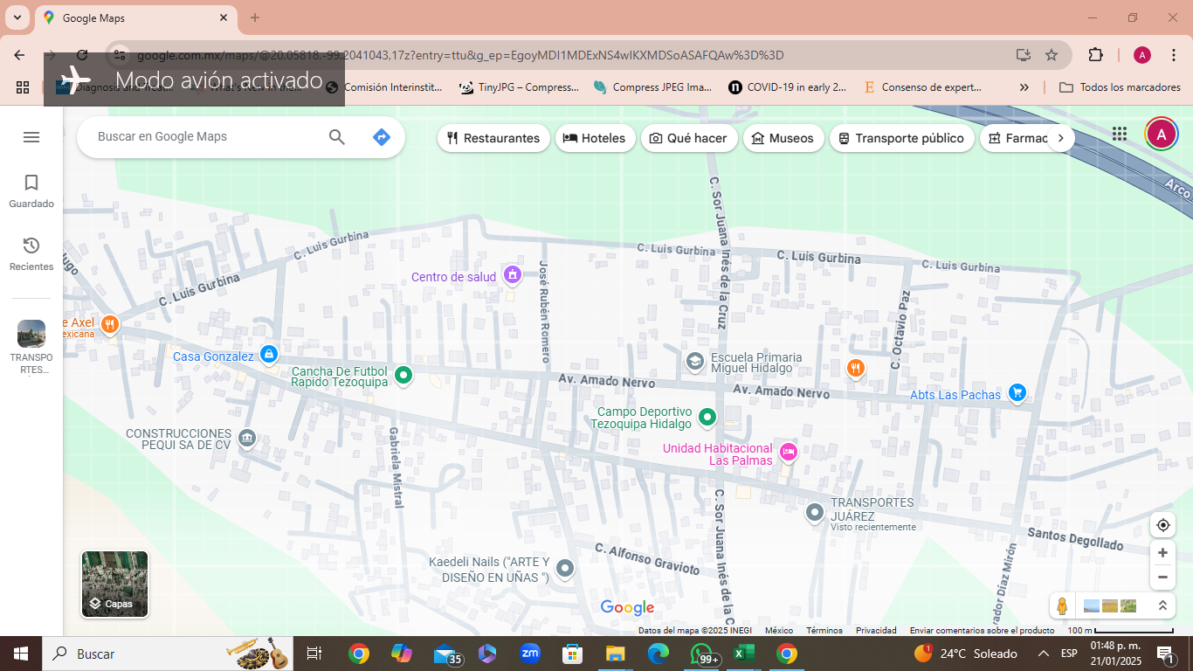

 |  |  |  |  |  |  |  | Caso primario

 |  |  |  |  |  |  |  | Caso índice

 |  |  |  |  |  |  |  | Casos

 |  |  |  |  |  |  |  |  | +

FECHA DE INFORME: | 22 | 1 | 2025
 | Día | Mes | Año

ELABORO |  |  |  |  | Vo.Bo.
Dra. Ana Alicia Cruz Cruz |  |  |  |  | MSP. Marisol Perez Vargas
NOMBRE Y FIRMA |  |  |  |  | NOMBRE Y FIRMA

